Blad 1
 | Tema |  | Småmålsmatch
 | Syfte |  | Spelglädje
 |  |  | 4 blå konor kylskåp 4 röda konor Förråd 4 gula konor Garderob ”Paus rum?”

 | 2020-09-14 17:00:00 | 5→ | utdelning av västar
 | 2020-09-14 17:05:00 | 15→ | Passnings rutor
 |  |  | 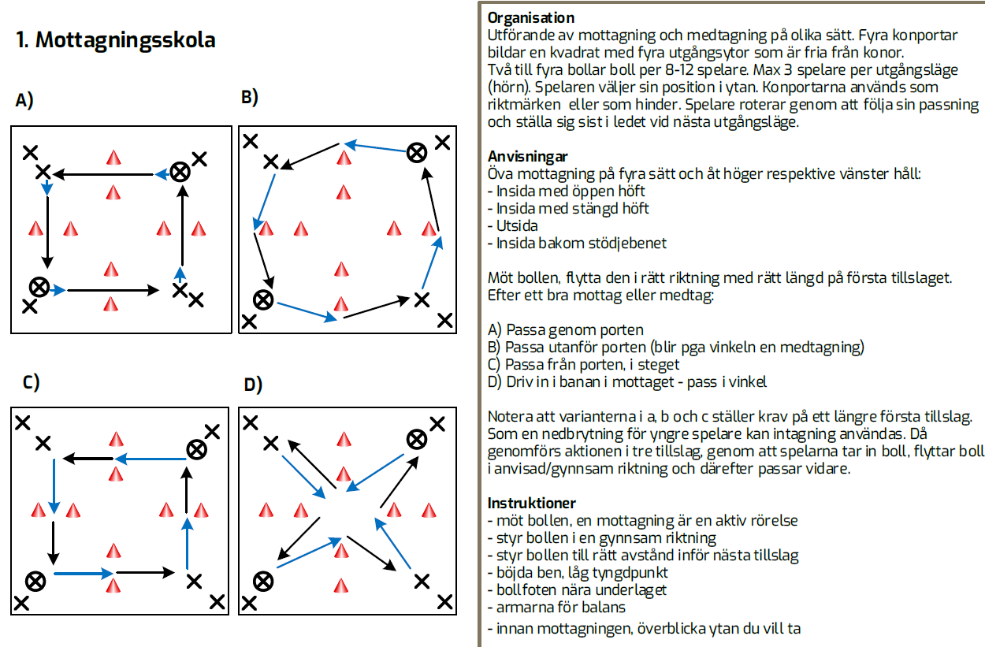
 | 2020-09-14 17:20:00 | 15→ | "Spannien"/"Barca match" ca 6 mot 4 (7-3)
 |  |  | 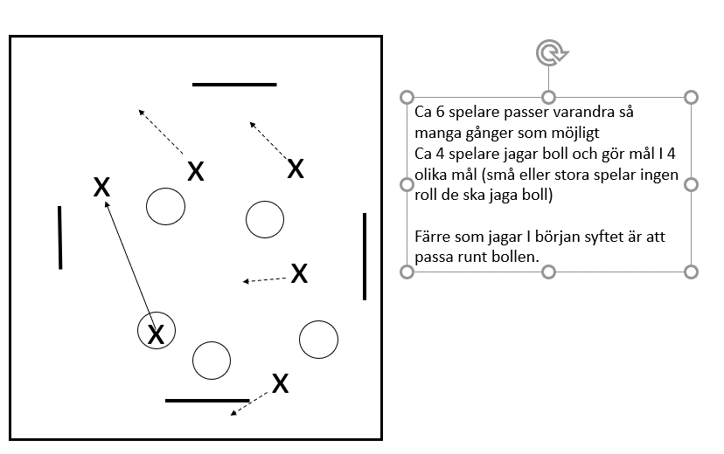
⚽️ | 2020-09-14 17:35:00 | 15→ | små måls match passningsspel innan mål
 | 2020-09-14 17:50:00 |  | 5 mot 5. Tränaren avgör när ett eller båda lag får göra mål. Innan man får göra mål har man passat runt bollen
 | 2020-09-14 17:50:00 | →

 | 2020-09-14 17:50:00 | →

 | 2020-09-14 17:50:00 | →

 | 2020-09-14 17:50:00 | 5→ | Samling - avslutning

 | 2020-09-14 17:55:00 |  | Slut

